Sheet1
번호 | 질문 | 답변 | 비고 및 참고자료
1 | 현재 가장 핵심인 센서에서 윈도우 서버로 전송되는 iot 데이터가 비고와 같습니다. 현 시점에서 추가된 부분이나 바뀌어야 하는 부분이 있을까요? |  | 마지막 IOT 통신 테스트 당시 자료 | 마지막 센서 데이터 테스트 당시의 데이터
2 | CCTV는 추진구, 도달구로 단 2개 뿐인가요?
3 | CCTV의 움직임을 인식해서 표시하기로 한 것은 어떻게 진행하기로 결정됐나요? 만약 , 진행을 한다면 이번 6월 공수에 포함이 되는 것인가요?
4 | IOT 작동 현황에서 정상, 주의 , 경고 , 점검 필요로 구분하고 있는데, 각각 iot 데이터에 어떤 것을 기준으로 정상부터 점검필요로 구분하는건가요? |  | 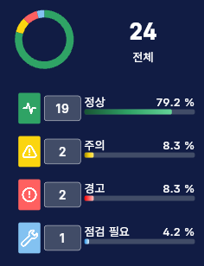 예시데이터
5 | RTSP로 cctv를 현재 스트리밍해서 html로 띄우고 있습니다. 다만 시간이 1분 정도 차이나고, 매일 6시 53분쯤이 되면 재생이 끊깁니다. 이에 대해 다른 방안이 있는지? 또는 cctv 측에 가이드가 있는지 ..
6 | 비밀번호 찾기는 가장 일반적으로 연락처 또는 이메일과 같은 고유 수단을 통해 찾는것이 좋겠으나, 현재 시안대로 아이디로 조회 한다는건 보안문제에 크게 위배되는데.. 다른 방안이 있을까요? (현재는 비밀번호 찾기 기능 비활성화 중)

